상품제안서
타포린가방 종이 | 상품코드: S37246

 |  |  |  |  |  |  | 02-713-8555 | www.synergygift.co.kr
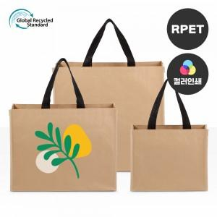 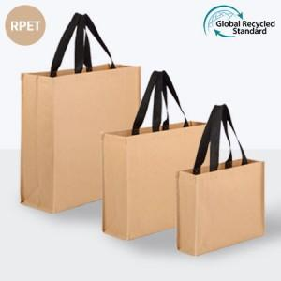

【상세/제작정보】 | <p><span style="font-size: 18pt;">※양면인쇄시 앞뒤 디자인 다른 경우 추가비용 발생됩니다.</span></p><p><span style="font-size: 18pt;">※전사인쇄 사이즈 190*190mm 기준</span></p><p><span style="font-size: 18pt;">&nbsp;</span></p><p><span style="font-size: 18pt;">※ 운임비 별도 발생 됩니다.</span></p>

【인쇄/포장옵션】 | 실크, 풀칼라 / OPP(비닐)

【공급단가】 | 수량 | 100~ | 500~ | 1,000~ | 5,000~ | 10,000~
*VAT별도 | 소 | 2,270원 | 2,150원 | 2,080원 | 1,930원 | 1,910원
 | 중 | 2,660원 | 2,520원 | 2,440원 | 2,260원 | 2,240원
 | 대 | 2,930원 | 2,780원 | 2,690원 | 2,490원 | 2,470원

【상품 URL】 | https://www.synergygift.co.kr:443/src/goods_detail.php?gdno=37246

